상품제안서
아멜리앙 신사각접시 중형 2P | 상품코드: S39010

 |  |  |  |  |  |  | 02-713-8555 | www.synergygift.co.kr
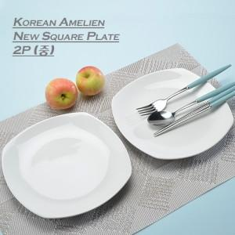

【상세/제작정보】 | 아멜리앙 신사각접시(중)2p 재 질 : 도자기 구 성 : 사각접시-2P 사이즈 : 지름 19.1CM , 높이 2.1CM (대각선 지름 : 20.2CM ) 원산지 : 한국 (사이즈는 재는 위치와 방법에 따라 약간의 오차가 있을 수 있습니다.)

【인쇄/포장옵션】 | 라벨스티커 / 손잡이케이스

【공급단가】 | 수량 | 50~ | 100~ | 500~ | 1,000~ | 2,000~
*VAT별도 | 단가 | 10,400원 | 10,240원 | 10,000원 | 9,600원 | 9,200원

【상품 URL】 | https://www.synergygift.co.kr:443/src/goods_detail.php?gdno=39010

